Reisekostenabrechnung THV
Thüringer Handball-Verband
 |  |  |  |  |  |  |  |  |  |  |  |  |  |  |  |  |  | Hinweise zum Umgang mit dem Abrechnungsbogen für Reisekosten (für Schiedsrichter, Kampfgerichte, SR-Beobachter und Techn. Delegierte/Spielaufsichten)

 | Reisekostenabrechnung (Stand 01.07.2023) |  |  |  |  |  | Schiedsrichter |  |  |  |  |  | Zeitnehmer / Sekretär |  |  |  |  |  | Stand: 01.07.2022
 |  |  |  |  |  |  |  |  |  |  |  |  |  |  |  |  |  | Auszug aus der Richtlinie über wirtschaftliche Bestimmungen im Spielbetrieb zur FGO THV:
 |  |  |  |  |  |  | Schiedsrichterbeobachter |  |  |  |  |  | Techn. Delegierter / Spielaufsicht

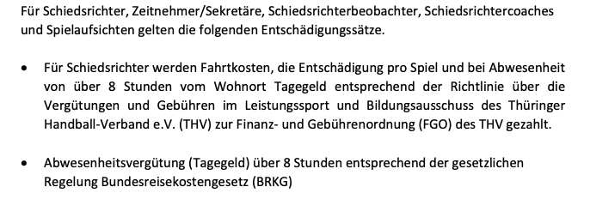

 | Spiel-Nr. |  |  | Heimverein |  |  |  |  |  |  | Gastverein

 | Datum |  |  | Spielort |  |  |  |  |  |  | Halle

 |  | Männer |  |  | Frauen |  | Jugend |  |  |  |  |  | Verband |  | Bezirk

 | Name, Vorname |  |  |  |  |  |  |  |  | Name, Vorname

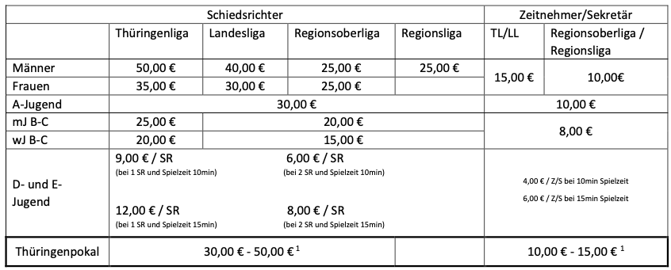
 | Wohnort, Straße |  |  |  |  |  |  |  |  | Wohnort, Straße

 | Abfahrt (Datum, Uhrzeit) |  |  |  |  |  |  |  |  | Abfahrt (Datum, Uhrzeit)

 | voraussichtliche Rückkehr (Datum, Uhrzeit) |  |  |  |  |  |  |  |  | voraussichtliche Rückkehr (Datum, Uhrzeit)

 | Reisekosten und Spielentschädigungen |  |  |  |  |  |  |  |  | Reisekosten und Spielentschädigungen

 | PKW |  |  |  |  |  |  |  | € | PKW |  |  |  |  |  |  | €
 |  |  | km Fahrer |  |  |  |  |  |  |  |  | km Fahrer
 |  |  | (0,30 €/km) |  |  |  |  |  |  |  |  | (0,30 €/km)

 | Sonstige Kosten (z. B. Bahn / ÖPNV) |  |  |  |  |  |  |  | € | Sonstige Kosten (z. B. Bahn / ÖPNV) |  |  |  |  |  |  | €

 | Abwesenheitsvergütung (Tagegeld) |  |  |  |  |  |  |  |  | Abwesenheitsvergütung (Tagegeld)
 | (bei über 8 Stunden vom Wohnort: 14,00 €) |  |  |  |  |  |  |  | € | (bei über 8 Stunden vom Wohnort: 14,00 €) |  |  |  |  |  |  | €

 | Wochentagszuschlag (nur für SR) |  |  |  |  |  |  |  |  | Wochentagszuschlag (nur für SR)
 | (bei Spielen Montag-Freitag, ohne Feiertage: 15,00 €) |  |  |  |  |  |  |  | € | (bei Spielen Montag-Freitag, ohne Feiertage: 15,00 €) |  |  |  |  |  |  | €

 | Entschädigung Schiedsrichter, |  |  |  |  |  |  |  |  | Entschädigung Schiedsrichter,
 | Zeitnehmer, Sekretär |  |  |  |  |  |  |  | € | Zeitnehmer, Sekretär |  |  |  |  |  |  | €
 | (entsprechend Richtlinie zum Spielbetrieb der FGO) |  |  |  |  |  |  |  |  | (entsprechend Richtlinie zum Spielbetrieb der FGO)


 | Entschädigung SR-Beobachter, |  |  |  |  |  |  |  |  | Entschädigung SR-Beobachter,
 | Spielaufsicht, Turnier- / Wettkampfleiter |  |  |  |  |  |  |  | € | Spielaufsicht, Turnier- / Wettkampfleiter |  |  |  |  |  |  | €
 | (entsprechend Richtlinie zum Spielbetrieb der FGO) |  |  |  |  |  |  |  |  | (entsprechend Richtlinie zum Spielbetrieb der FGO)

 | Summe |  |  |  |  |  |  | 0.00 | € | Summe |  |  |  |  |  | 0.00 | €

 | Ich versiche mit meiner Unterschrift unter diesem Abrechnungsbogen die Richtigkeit der vorgenannten Angaben. Die notwendigen Belege sind beigefügt bzw. lagen dem Verein zur Einsichtnahme vor. Für die steuerliche Behandlung bin ich als Empfänger der Zahlungen selbst verantwortlich.
 |  |  |  |  |  |  |  |  |  | Gesamtsumme |  |  |  |  | 0.00 |  | €

 | ggf. Kostenteilung mit weiterem Spiel: |  |  |  |  |  |  |  |  | ggf. Kostenteilung mit weiterem Spiel:
 | Staffel: |  |  |  | Spielnummer: |  |  |  |  | Staffel: |  |  | Spielnummer:

 | Betrag in bar erhalten: |  |  |  |  |  |  |  |  | Betrag in bar erhalten:

 |  | 0 |  |  |  | 0 |  |  |  |  | 0 |  |  | 0
 | Ort, Datum |  |  |  |  |  |  |  |  | Ort, Datum

 | Unterschrift |  |  |  |  |  |  |  |  | Unterschrift

 | Das Reisekostenabrechnungsformular verbleibt als Quittung beim Heimverein. Bei Zweifeln an der Richtigkeit
 | der Abrechnung ist eine Kopie zur Überprüfung an die Spielleitende Stelle einzusenden.

